エビデンス_雛形
ユースケース記述テスト結果 |  | システム名称 | わくりは！ | 改訂日 | 2023-02-10
 |  |  |  | 改訂者 | 加藤

 | 項番１
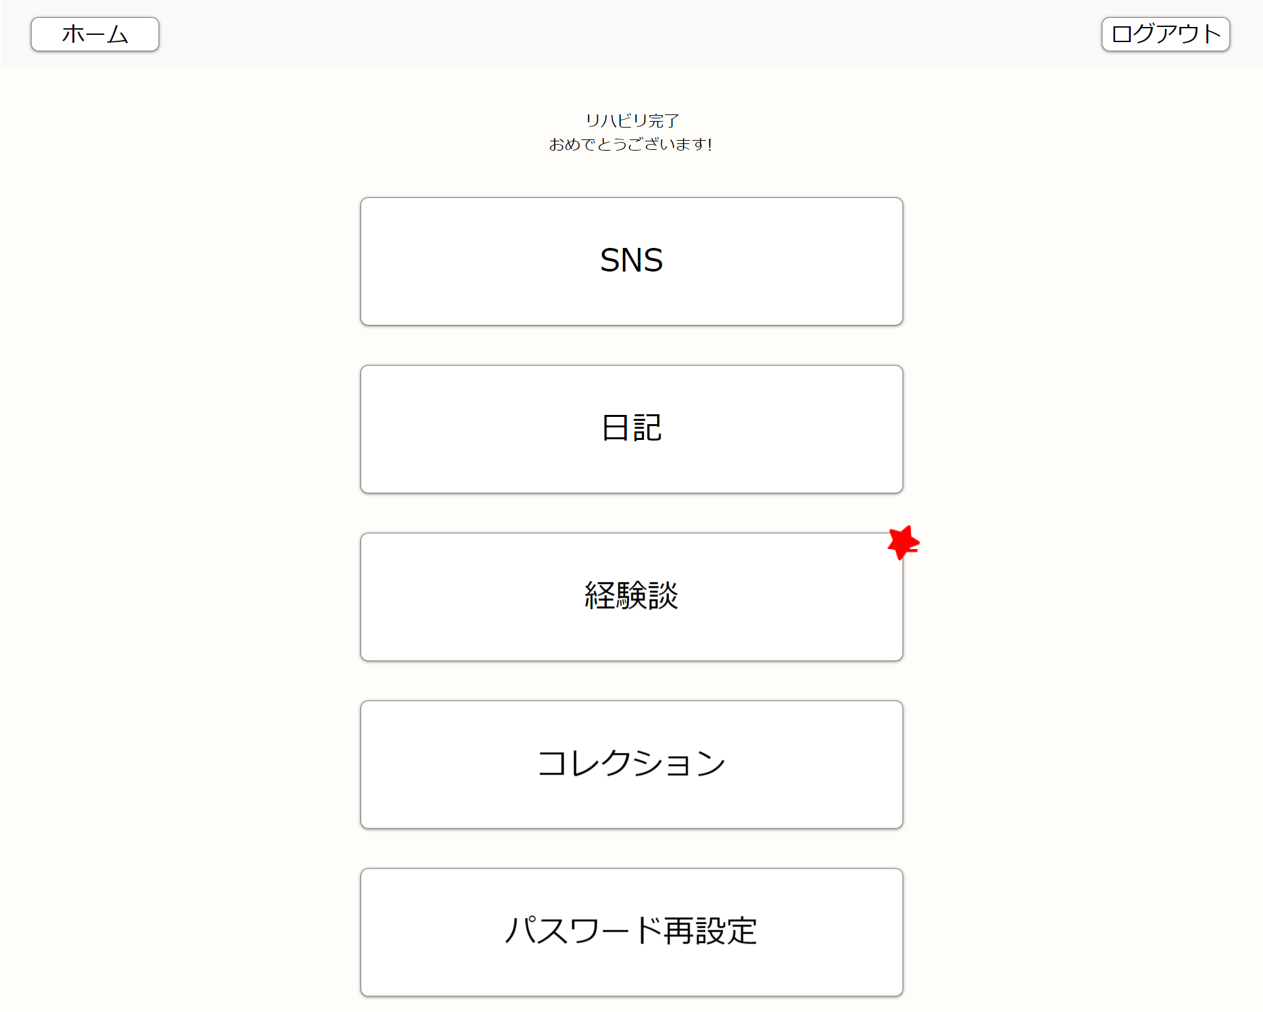

 | 項番2
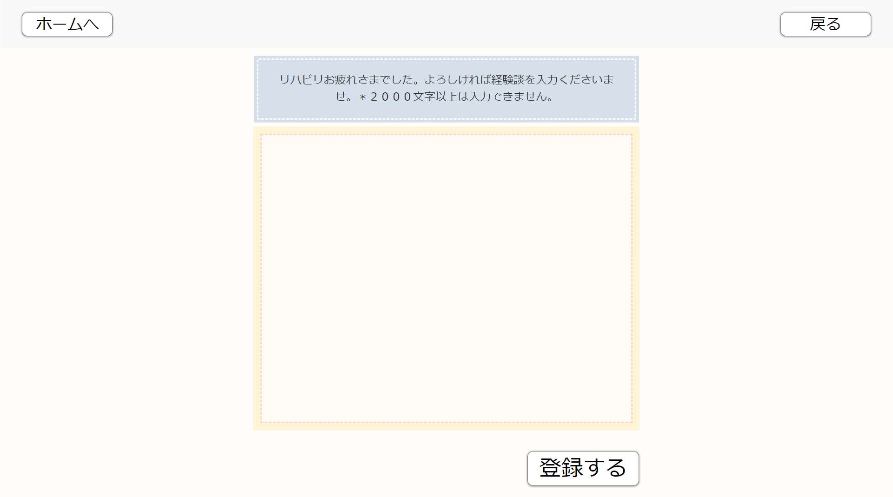

 | 項番3



 | 項番4
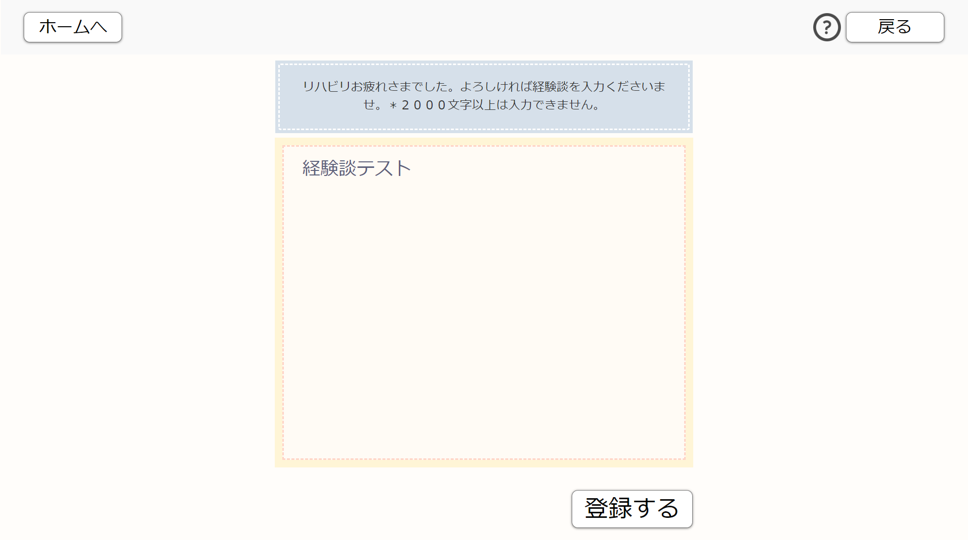
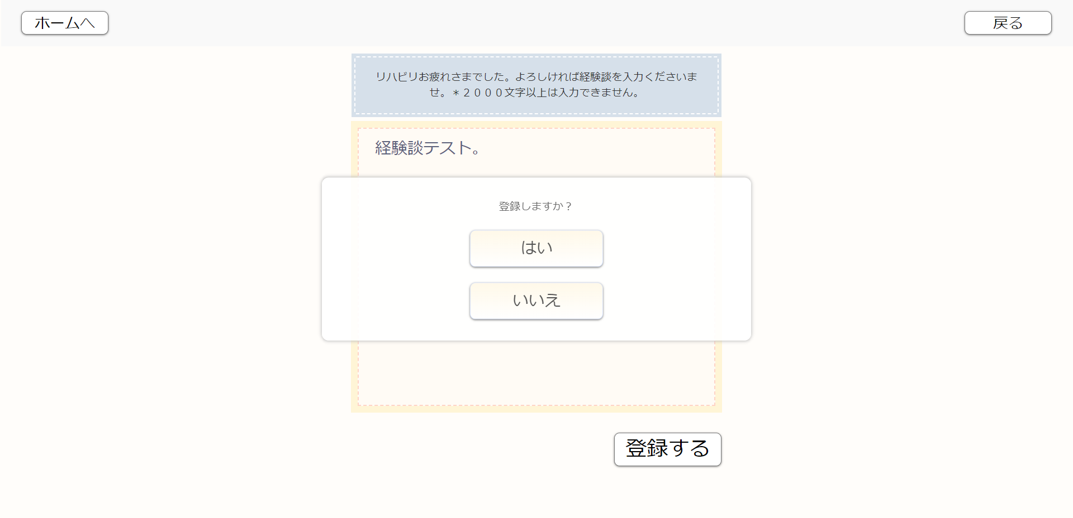

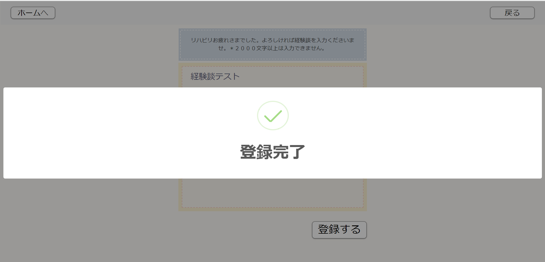

 | 項番5

 | 項番6
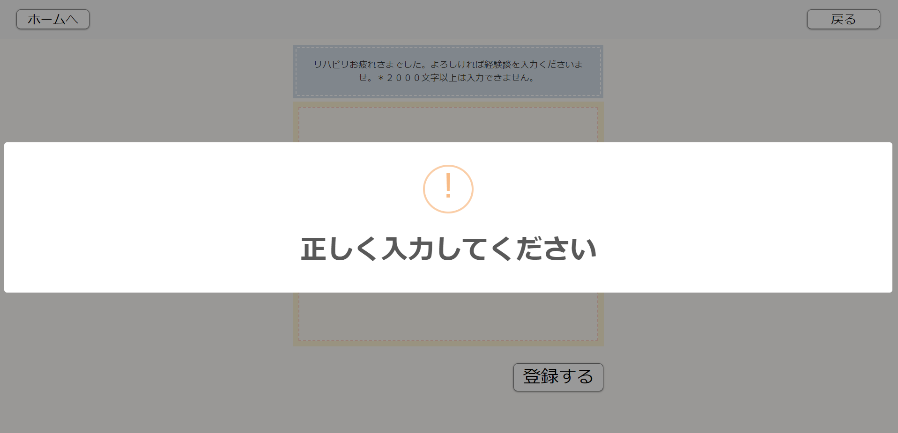

 | 項番7


 | 項番8

 | 項番9

 | 項番１0
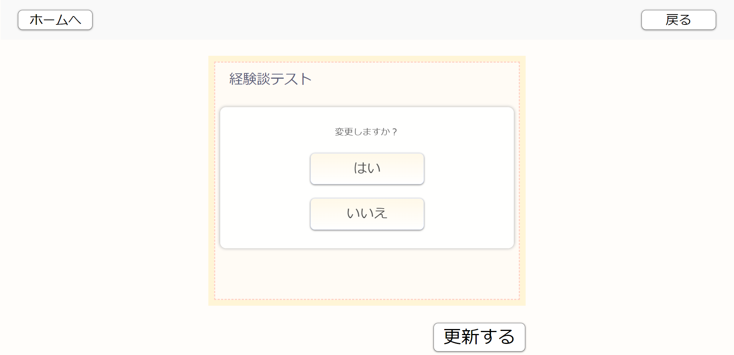

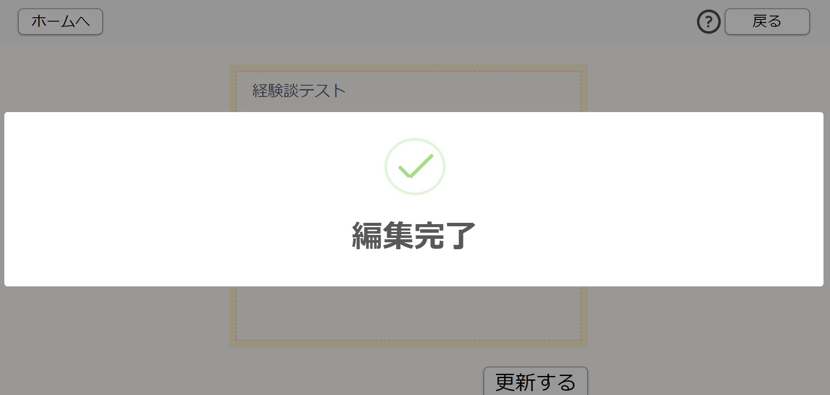


 | 項番１1

 | 項番１2

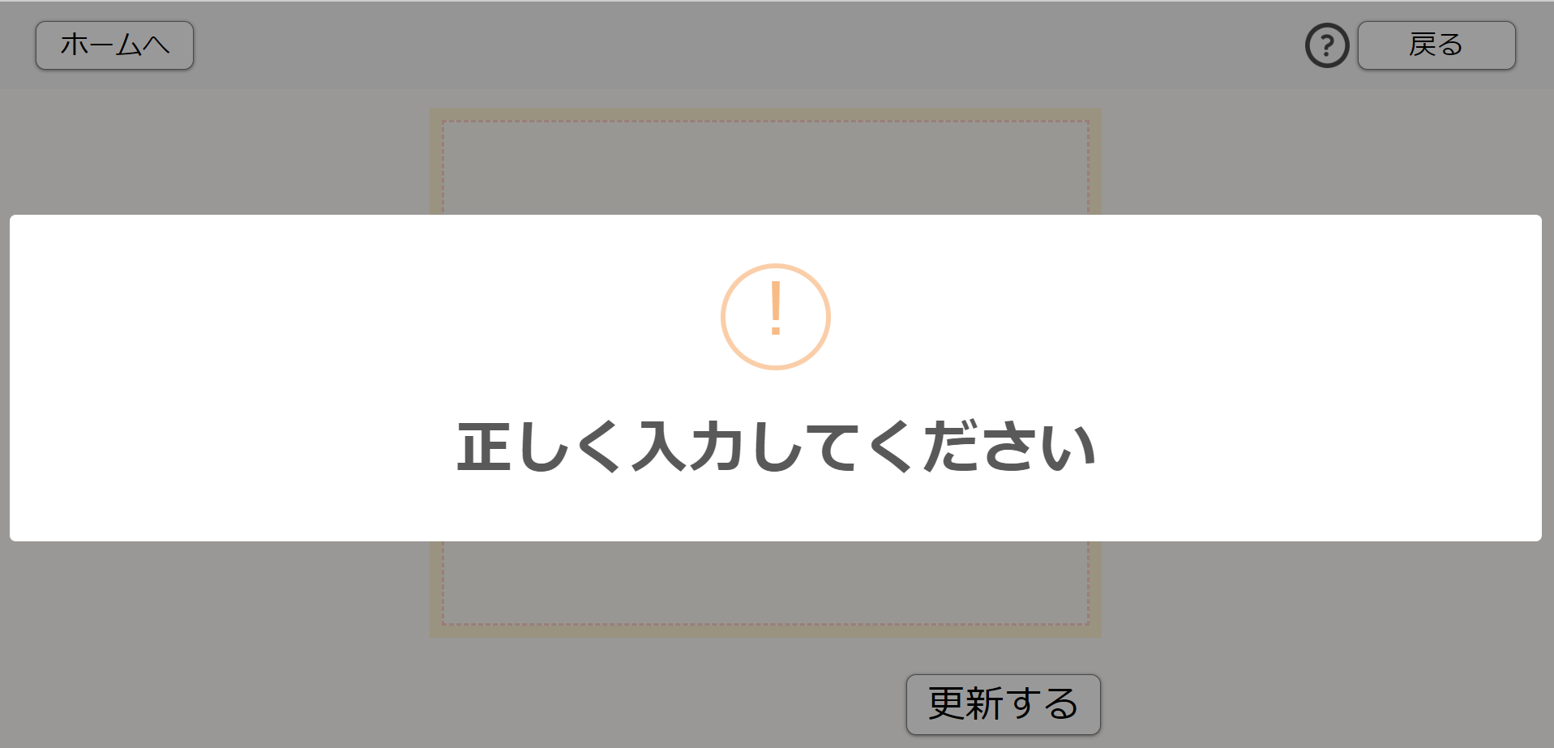

 | 項番１3
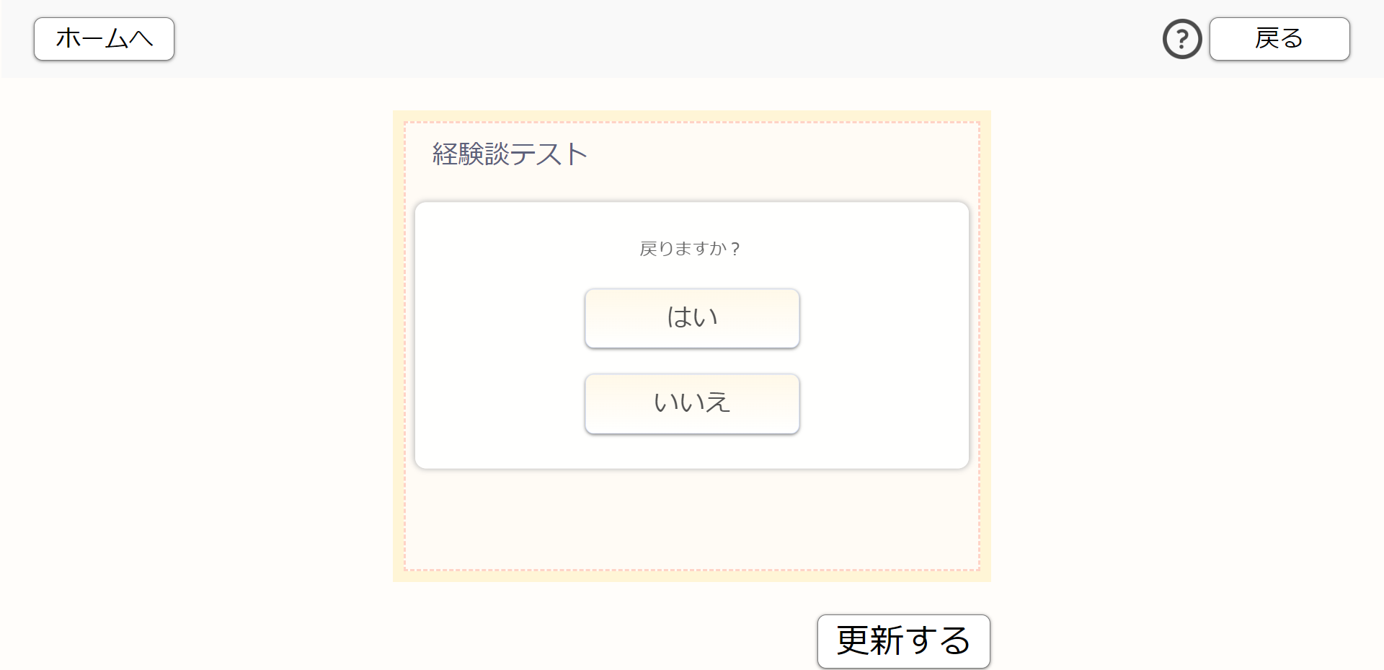

 | 項番１4

